Sheet1
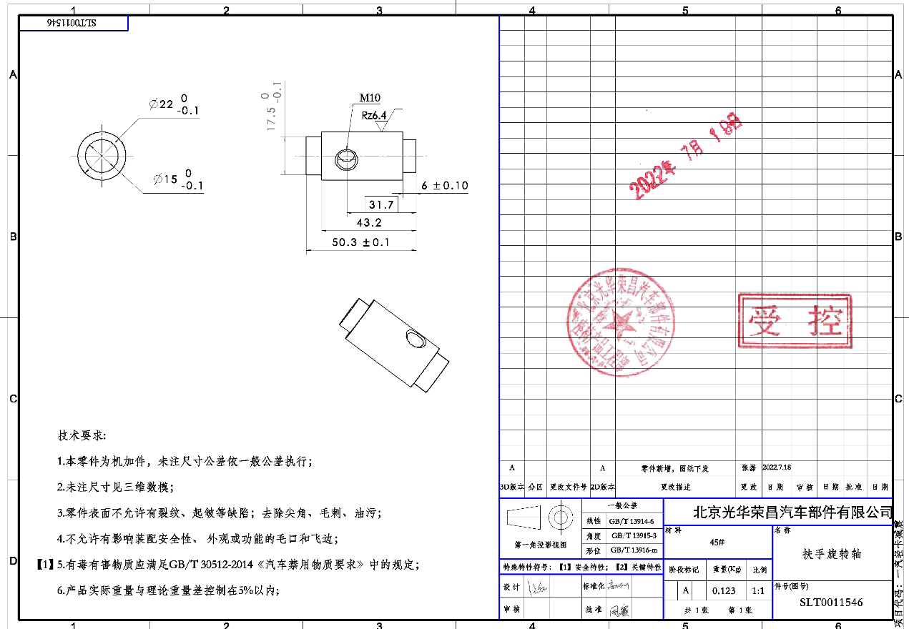
序号 | 车型 | 采购工厂 | 零件号 | 物料名称 | 计量单位 |  | 材料 |  |  |  |  | 工序 |  |  |  |  |  |  |  |  |  |  | 旭兴未税报价 | 旭兴未税报价-最终 | 政锦未税报价 | 政锦未税报价-最终
 |  |  |  |  |  | 材质 | 毛重 | 净重 | 材料单价-未税 | 废铁单价 | 材料费 | 工序 | 拆解工时费(元/h) | 拆解工时费(元/s) | 拆解工时s | 工序费 | 包装 | 运费 | 管理费 | 财务费 | 利润 | 未税合计
1 | 轻卡减震 | 河北工厂 | SHT0011546 | 扶手旋转轴 | 件 | 45# | 0.156 | 0.123 | 5 | 1 | 0.75 | 断料 | 20 | 0.01 | 10 | 0.06 | 1% | 2% | 1% | 3% | 5% |  | 2.58 | 2.2 | 2.6549 | 1.5523
 |  |  |  |  |  |  |  |  |  |  |  | 车床 | 30 | 0.01 | 30 | 0.25
 |  |  |  |  |  |  |  |  |  |  |  | 打孔 | 15 | 0.00 | 30 | 0.13
 |  |  |  |  |  |  |  |  |  |  |  | 攻丝 | 15 | 0.00 | 30 | 0.13
 |  |  |  |  |  |  |  |  |  |  |  | 倒角 | 30 | 0.01 | 2 | 0.02
 |  |  |  |  |  | 合计 |  |  |  |  | 0.75 |  |  |  |  | 0.57 | 0.01 | 0.03 | 0.01 | 0.04 | 0.07 | 1.48 | 2.58 | 2.2 | 2.6549 | 1.5523
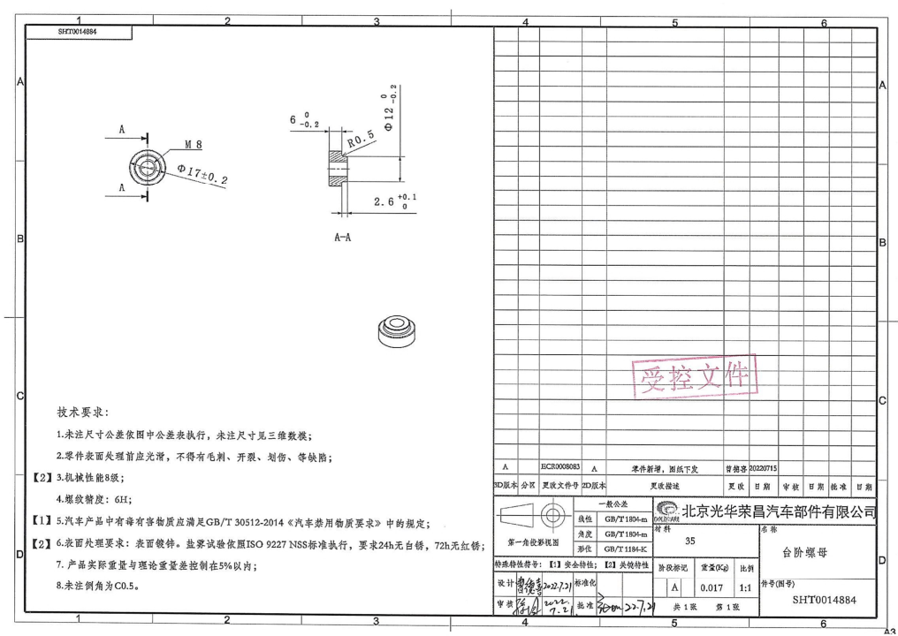
2 | 1.3平台升降调节组件 | 河北工厂 | SHT0014884 | 台阶螺母 | 件 | 35# | 0.019 | 0.017 | 5 | 1 | 0.09 | 断料 | 20 | 0.01 | 10 | 0.06 | 1% | 2% | 1% | 3% | 5% |  | 0.85 | 0.6(机加工) 0.45（冷镦，单次5万件起订） | 0.8850 | 0.6113
 |  |  |  |  |  |  |  |  |  |  |  | 车床 | 30 | 0.01 | 20 | 0.17
 |  |  |  |  |  |  |  |  |  |  |  | 打孔 | 15 | 0.00 | 20 | 0.08
 |  |  |  |  |  |  |  |  |  |  |  | 攻丝 | 15 | 0.00 | 15 | 0.06
 |  |  |  |  |  |  |  |  |  |  |  | 倒角 | 30 | 0.01 | 2 | 0.02
 |  |  |  |  |  |  |  |  |  |  |  | 镀锌 | 2.5 | 0.00 |  | 0.04
 |  |  |  |  |  | 合计 |  |  |  |  | 0.09 |  |  |  |  | 0.43 | 0.01 | 0.01 | 0.01 | 0.02 | 0.03 | 0.58 | 0.85 | 0.6(机加工) 0.45（冷镦，单次5万件起订） | 0.8850 | 0.6113
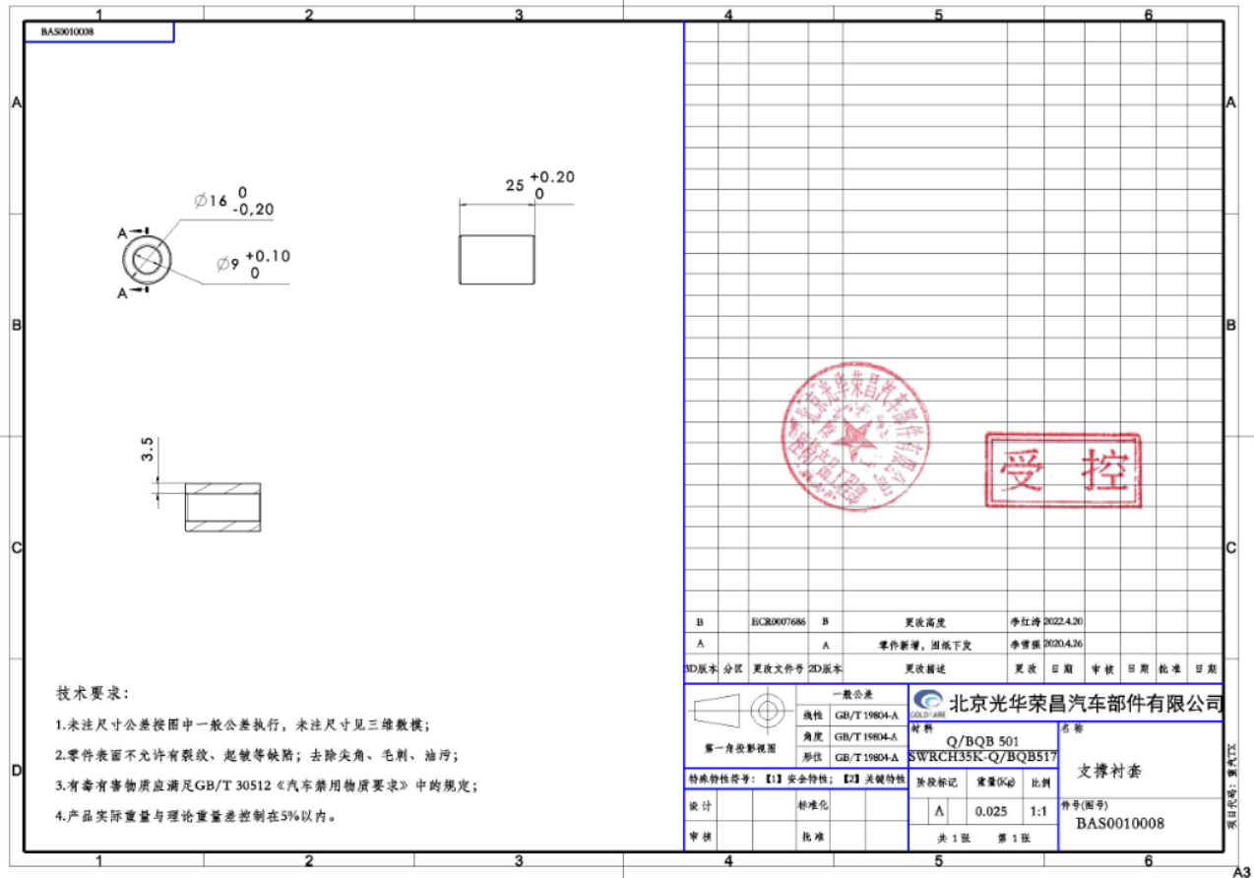
3 | TX-1.0 | 河北工厂 | BAS0010008 | 支撑衬套 | 件 | SWRCH35K | 0.025 | 0.025 | 5 | 1 | 0.13 | 断料 | 20 | 0.01 | 10 | 0.06 | 1% | 2% | 1% | 3% | 5% |  | 1.00 | 1.00 | 0.8000 | 0.4000 | 1.此件原是成卓供应的车身安装总成的组成单件，成卓报价1.5元含税，此件是创合供应成卓的，后因为设变变短，本想让创合改制，但创合表示因为货款问题，不再承接新项目，故不再改制。2.黄骅兴岳是体系外供应商，并且未配合公司要求自审，后期非必要不再释放新项目。3.沧州智凯现因货款及价格问题，不愿承接新项目。4.瑞安精艺情况同上，配合度差。4.目前体系内配合度较高的仅有沧州旭兴及霸州政锦
 |  |  |  |  |  | 35# |  |  |  |  |  | 打孔 | 15 | 0.00 | 20 | 0.08
 |  |  |  |  |  |  |  |  |  |  |  | 倒角 | 30 | 0.01 | 2 | 0.02
 |  |  |  |  |  | 合计 |  |  |  |  | 0.13 |  |  |  |  | 0.16 | 0.00 | 0.01 | 0.00 | 0.01 | 0.01 | 0.31 | 1 | 1 | 0.8000 | 0.4000

